Enunciado
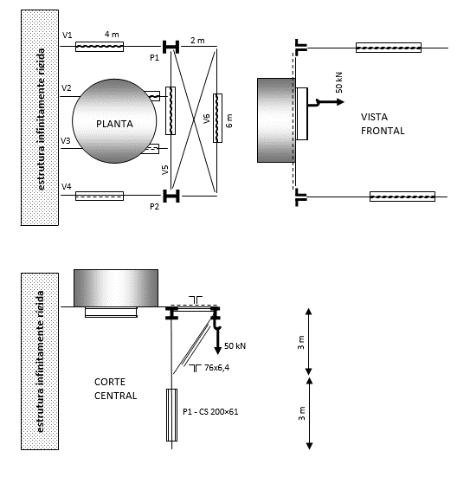
PEF3402 - Estruturas de Aço - 2ª Semestre de 2018 - Exercício 4 versão alternativa
A estrutura indicada abaixo servirá de suporte a um reservatório de água cujo peso total (cheio) é de 400 kN. Na viga V6, haverá uma monovia com capacidade de carga vertical de 50 kN, e força horizontal de aceleração e frenagem de 10 kN. Nessas condições, e considerando as observações mais abaixo, pedem-se:
1. Analisar a estrutura e propor travementos, caso necessário, justificando-os.
2. Verificar se o perfil CS 200x61 (aço ASTM A-36) é adequado para uso nos pilares P1=P2.
3. Se a capacidade de carga vertical da monovia for aumentada para 150 kN, será possível adotar o perfil CS 200x61 para esses pilares? Em caso negativo, proponha uma solução para que o seja.
Observações:
- Todas as ligações são articuladas, inclusive aquelas à estrutura infinitamente rígida e as das bases dos pilares na fundação.
- Não é permitido criar novas fundações e nem prejudicar as fachadas ou a passagem sob o reservatório.
- O peso próprio da estrutura de aço pode ser desprezado frente aos demais carregamentos.
- Admitir que a estrutura é de pequena deslocabilidade (B₂ ≤ 1,1).
- Excepcionalmente, os efeitos das não linearidades geométricas podem ser considerados sem que se tenha que considerar forças nocionais e nem dividir a estrutura em "nt" e "lt": basta majorar os momentos fletores por meio do coeficiente B₁.
- Excepcionalmente, não é necessário verificar os deslocamentos (flechas).
- Somente serão aceitos soluções e dimensionamentos econômicos.

Resolução do item 1
1. Analisar a estrutura e propor travementos, caso necessário, justificando-os.
As três figuras presentes no enunciado representam a Planta, Vista Frontal e Corte Central da estrutura em questão.
A partir do desenho deve-se buscar entender a disposição tridimensional da estrutura, de modo a avaliar se, com seus presentes travamentos, a estrutura se encontra estável ou se seria necessária a adição de novos travamentos.
A geometria apresentada nos desenhos do enunciado, junto com a primeira observação permite a elaboração de um esquema estático da estrutura como um todo, como representado no desenho a seguir:

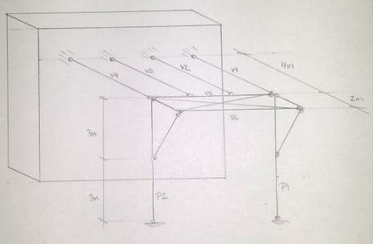

Esforços horizontais na direção das vigas V1 a V4
Para forças na mesma direção das vigas V1 a 4 podemos ver que a estrutura simplesmente transfere o esforço axialmente através destas mesmas vigas.
Esforços horizontais na direção das vigas V5 e V6
Estes esforços, quando aplicados no topo da estrutura, não tem como caminhar até embaixo. Isso decorre por conta dos nós localizados no topo de ambos os pilares serem pontos deslocáveis.
O pórtico formado por P1-V5-P2 possui quatro articulações e nenhum travamento que o ligue a pontos fixos, portanto é instável.
Esforços verticais
Quaisquer esforços verticais são transferidos diretamente para os pilares, a estrutura rígida, ou ambos.
Pensando o caminhamento das cargas de projeto:
- O peso do reservatório se apoia nas vigas V2 e V3 que estão simplesmente apoiadas de um lado na estrutura rígida, e do outro na viga V5.
- A carga suportada pela monovia é aplicada na viga V6, que se encontra biapoiada nas mãos francesas que, por sua vez, se apoiam no meio dos pilares.
Solução para estabilizar a estrutura
Não podemos colocar um travamento diretamente neste pórtico, ligando o topo à base dos pilares pois a segunda observação não permite atrapalhar as fachadas da estrutura.
Temos outra solução possível: colocar travamentos horizontais ligando o topo dos pilares à estrutura rígida. Deste modo tornando o topo dos pilares pontos fixos para esforços horizontais.
É possível uma variedade de soluções que permitam o travamento da estrutura. Pode-se ligar os pilares diretamente através de um travamento ligando os pilares P1 e P2 ao encontro das vigas V4 e V1, respectivamente, com a estrutura rígida, deste modo criando dificuldade de se compatibilizar o travamento com as vigas.
Alternativamente pode-se pensar em travar os vãos entre as vigas V1 a V4, deste modo travando toda a viga V5 que por sua vez trava os pilares. Se preservarmos a simetria teremos como opções: Travar o tramo cental.
Travar todos.
Travar apenas os dois da ponta.
A primeira e terceira opções tendem a ser mais econômicas que a segunda.
É importante ressaltar que temos esforços significativos nessa direção. Os esforços decorrentes da aceleração e frenagem da monovia atuam na direção da viga V6. Estes esforços são transferidos para o topo dos pilares através do travamento em X já presente no balanço, no entanto, precisam ser transferidos para pontos fixos. Com os travamentos propostos é possível resolver este problema.

Resolução do item 2 e 3
2. Verificar se o perfil CS 200x61 (aço ASTM A-36) é adequado para uso nos pilares P1=P2.
Para poder verificar um perfil precisamos inicialmente encontrar os esforços solicitantes.
Temos três carregamentos de projeto:
- Peso do reservatório de água = 400 kN.
- Capacidade de carga da monovia = 50 kN.
- Esforços decorrentes da aceleração/frenagem da monovia = 10 kN.
As peças que precisamos analisar são os pilares, eles recebem diretamente o apoio das vigas e também a mão francesa do balanço.
Peso do Reservatório
Não foi definida uma forma para o carregamento do peso do reservatório no enunciado. O carregamento inclusive foi dado como uma resultante, não como um carregamento distribuído, o que pode nos dar uma dica de como é a melhor forma de nos apropriarmos dele.
O desenho do reservatório em planta se mostra apoiado nas vigas V2 e V3 de maneira centralizada tanto entre as vigas quanto entre a estrutura rígida e o pilar. Na falta de informações mais precisas vamos pressupor que a carga se divide igualmente entre as vigas V2 e V3.
Cada uma dessas vigas recebe uma carga de resultante igual a 200 kN (metade da carga total). Entendo que a carga se encontra disposta de maneira simétrica em relação aos dois apoios da viga em questão (a viga V5 e a estrutura rígida), podemos pressupor que metade da carga de cada viga vá para cada um de seus apoios.
Deste modo a viga V5, assim como a estrutura rígida, receberia duas cargas pontuais de 100 kN, totalizando 200 kN. Como V5 se encontra biapoiada nos pilares e o carregamento se dá de maneira simétrica com relação a estes, podemos chegar a uma carga de 100 kN em cada pilar decorrente do peso do reservatório.
Carga da Monovia
É importante lembrar que a monovia representa um carregamento que é móvel e pode se encontrar em qualquer lugar da viga por onde caminha. Deste modo o caso crítico para a análise de um pilar seria quando a monovia se encontrasse com sua capacidade máxima diretamente na frente do pilar sendo analisado.
Podemos portanto entender este caso como uma carga de 50 kN incidindo diretamente sobre o pórtico lateral (bem ilustrado pelo corte central), de modo que a carga vertical é transferida através da mão francesa resultando em uma transferência de carga vertical e horizontal para o ponto no centro do pilar.
Esforço decorrente da aceleração/frenagem da monovia
Uma vez decidida a solução com travemento horizontal em X ligando o topo dos pilares à estrutura rígida estes esforços são transferidos via tração dos travementos para tal estrutura, portanto os pilares não sentem esta carga.
É importante ter em mente que, caso fosse um esforço transferido via flexão dos pilares, a flexão se daria em torno do eixo de menor inércia.
Esquema estático e obtenção dos esforços solicitantes
Podemos modelar apenas o conjunto do pilar em questão e a mão francesa, uma vez que conhecemos todos os esforços relevantes para este conjunto. A presença das vigas ligadas à estrutura rígida (V4 para P2 e V1 para P1) podem ser modeladas como um elemento que permita deslocamentos verticais mas não horizontais, ou seja, um apoio simples. Como vimos anteriormente não há cargas significativas fora do plano de análise, portanto precisamos apenas modelar uma vez.
Seguem abaixo o esquema estático e os resultados obtidos:
Esquema Estático, Diagramas de Normal, Cortante, e Momento Fletor (respectivamente).

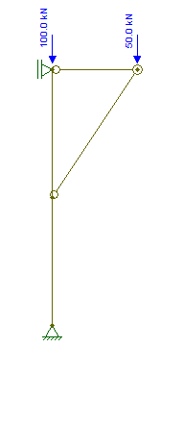
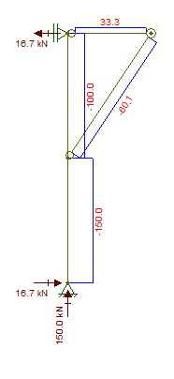
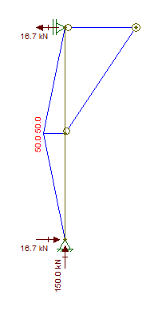
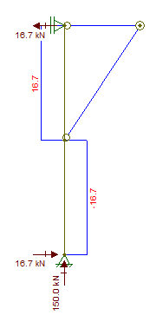

Podemos ver que temos dois trechos relevantes do pilar. O trecho de cima sofre 100 kN de compressão e tem um diagrama de momento linear que vai de 0 kNm, no topo de pilar, até 50 kNm no meio. Enquanto o trecho de baixo é comprimido por 150 kN e tem momento fletor decrescendo linearmente de 50 kNm no meio do pilar até 0 kNm em sua base.
É evidente que o trecho inferior do pilar é o mais crítico. Vamos portanto verificá-lo com base no esforço normal de 150 kN e no diagrama de momentos fletores obtido.

Seção transversal |  | Material |  |  | Outras informações
Perfil | CS 200x61 | Aço | ASTM-A36 |  | ly [cm] | 600
Área [cm²] | 77.4 | fy [kN/cm²] | 25 |  | lx [cm] | 600
λf | 6.3 | σr [kN/cm²] | 7.5
λw | 21 | E [kN/cm²] | 20000
λr | 265
tw [cm] | 0.8 | Carregamento
h [cm] | 16.8 | Nsk [kN] | 150
Aw [cm²] | 13.44 | Msk [kNcm] | 5000
Zx [cm³] | 645 | Vsk [kN] | 16.7
Wx [cm³] | 575 | γg | 1.4
rx [cm] | 8.62 | Cb | 1.32
ry [cm] | 5.25
Ix [cm4] | 5747
Os dois pilares são iguais, considerando o carregamento crítico de cada um. Portanto a análise será conduzida indiferentemente de qual pilar se trata.
O pilar tratado sofre de esforço cortante, normal compressivo e fletor em torno de sua maior inércia. O perfil deve ser verificado para estes três esforços. A verificação de cortante é a mesma que a vista anteriormente durante as aulas de flexão simples. Já a verificação para a flexocompressão envolve a obtenção dos esforços resistentes de compressão e flexão individualmente e depois a combinação dessas resistências por meio da expressão de interação, que também leva em conta efeitos locais de segunda ordem por meio do majorador B1.

Verificação para Força Cortante |  |  | Verificação para Flexão
kv | 5 |  | Mp [kNcm] | 16125
λp | 69.6 |  | Flambagem Local da Alma
λr | 86.6 |  | λp | 106.34885989
λw < λp | TRUE |  | λr | 161.22034611
Vrd [kN] | 183.3 |  | λw < λp | TRUE
Vrd >= Vsd | TRUE |  | Mrd FLA | 14659.090909
 |  |  | Flambagem Local da Mesa
Verificação para Compressão |  |  | λp | 10.7
kc calc. | 0.87 |  | λr | 28.0
kc adot. | 0.76 |  | λf < λp | TRUE
λw,max | 42 |  | Mrd FLM | 14659.090909
λf,max | 16 |  | Flambagem Lateral com Torção
Q | 1 |  | λp | 49.497474683
λx | 69.6 |  | λr | 265
λy | 114.3 |  | Regime | Transição
λπ | 88.9 |  | Mrd FLT calc. [kNcm] | 17162.85884
λ0 | 1.29 |  | Mrd FLT adot. [kNcm] | 14659.090909
χ | 0.50 |  | Mrd Adotado [kNcm] | 14659.090909
Nrd [kN] | 880.2

Expressão de Interação
Nsd/Nrd | 0.24
Cm | 0.99
B1 | 1.06
Interação | 0.69
Ne [kN] | 3151.15
Verificação | TRUE

3. Se a capacidade de carga vertical da monovia for aumentada para 150 kN, será possível adotar o perfil CS 200x61 para esses pilares? Em caso negativo, proponha uma solução para que o seja.
Com o aumento da capacidade de carga da monovia teremos como consequências o aumento da compressão, cortante, e também do momento fletor a que o pilar estudado esta sendo submetido.
Com os novos esforços solicitantes se faz necessário refazer a verificação.
Abaixo seguem os novos esquema estático, diagramas de esforços solicitantes e verificação.

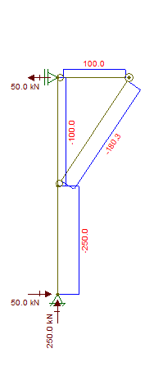

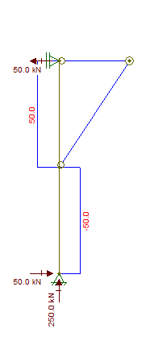
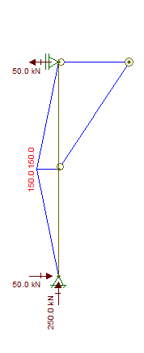

Novo Carregamento
Nsk [kN] | 250
Msk [kNcm] | 15000
Vsk [kN] | 50

Verificação para Força Cortante |  |  | Verificação para Flexão
kv | 5 |  | Mp [kNcm] | 16125
λp | 69.6 |  | Flambagem Local da Alma
λr | 86.6 |  | λp | 106.34885989
λw < λp | TRUE |  | λr | 161.22034611
Vrd [kN] | 183.3 |  | λw < λp | TRUE
Vrd >= Vsd | TRUE |  | Mrd FLA | 14659.090909
 |  |  | Flambagem Local da Mesa
Verificação para Compressão |  |  | λp | 10.7
kc calc. | 0.87 |  | λr | 28.0
kc adot. | 0.76 |  | λf < λp | TRUE
λw,max | 42 |  | Mrd FLM | 14659.090909
λf,max | 16 |  | Flambagem Lateral com Torção
Q | 1 |  | λp | 49.497474683
λx | 69.6 |  | λr | 265
λy | 114.3 |  | Regime | Transição
λπ | 88.9 |  | Mrd FLT calc. [kNcm] | 17162.85884
λ0 | 1.29 |  | Mrd FLT adot. [kNcm] | 14659.090909
χ | 0.50 |  | Mrd Adotado [kNcm] | 14659.090909
Nrd [kN] | 880.2

Expressão de Interação
Nsd/Nrd | 0.40
Cm | 0.98
B1 | 1.10
Interação | 1.80
Ne [kN] | 3151.15
Verificação | FALSE

Soluções para manter o perfil CS 200x61 para os pilares
Podemos ver que com o novo carregamento o pilar não atende à expressão de interação. Olhando mais a fundo as parcelas envolvidas vemos que o problema é que o pilar em questão não é capaz de resistir sequer à flexão a que é submetido (Mp/1,1 = 14659 kNcm e Msd = 21000 kNcm).
Uma alternativa que poderia ser pensar é colocar barras horizontais paralelas a V1 e V4 na cota 3m, deste modo recebendo diretamente a parcela horizontal das cargas das mãos francesas e deixando o pilar apenas sofrendo compressão. No entanto essa solução requereria atrapalhar a passagem por sob o reservatório, contradizendo a segunda observação do enunciado. Apesar disso está será considerada a solução 2 e será dimensionada mesmo assim.
Outra maneira de alterar a estrutura de maneira a não prejudicar a fachada e aliviar os pilares da flexão é alterar o posicionamento da mão francesa. Ao invés delas se apoiarem no pilar, se apoiariam diretamente na fundação. Deste modo o pilar fica, novamente, requisitado somente à flexão. No entanto é importante verificar novamente as cantoneiras que compõe a mão francesa para verificar se elas aguentam a nova compressão. Está será considerada a solução 1.

Solução 1
Solução 2

Dimensionamento da Solução 1
Vamos primeiramente modelar a estrutura e encontrar os esforços aos quais ela está submetida.
A estrutura foi modelada no Ftool conforme o equema estático abaixo (esquerda) e os resultados consistem apenas do diagrama de normais, uma vez que a estrutura, em sua nova configuração, se tornou uma treliça. Consequentemente as barras não sofrem esforços cortantes ou de momento fletor.

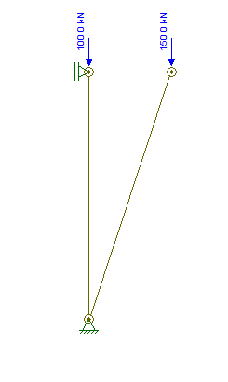
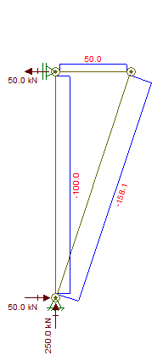

Os cálculos efetuados no início do item 3 verificaram que a normal resistente do pilar era de 880 kN, muito superior aos 140 kN (uma vez multiplicados pelo γg), já que a questão pedia para utilizar o perfil CS 200x61, não faz sentido buscarmos um perfil mais econômico, embora isso seja possível.
A verificação que aprendemos para compressão é apenas para perfis com duas simetrias, o que não é o caso do perfil de dupla cantoneira, portanto vamos deixar apenas indicado que seria necessária uma verificação e, muito provavelmente, uma troca do perfil adotado, uma vez que mudamos drásticamente as características de comprimento e carregamento da peça.

Dimensionamento da Solução 2
Vamos primeiramente modelar a estrutura e encontrar os esforços aos quais ela está submetida.
A estrutura foi modelada no Ftool conforme o equema estático abaixo (esquerda), desta vez as vigas V1/V4 foram incluídas ao invés de consideradas apoios móveis, de maneira que a representação da barra horizontal seja também como barra e não como apoio.
Por conta disso podemos ver que surgem uma pequena força cortante (0,4 kN) e momento (1,3 kNm = 130 kNcm) muito menores do que os que tinhamos obtidos como resistentes (Vrd = 183 kN e Mrd = 14659 kNcm), podemos portanto desprezar estes esforços, focando o dimensionamento apenas no esforço de compressão máximo de 250 kN, que também já verificamos ser inferior ao resistente (Nrd = 880 kN), portanto deste modo os pilares atendem aos critérios de verificação.
No entanto temos que dimensionar a nova barra de maneira a suportar a compressão (Nsk = 100 kN).

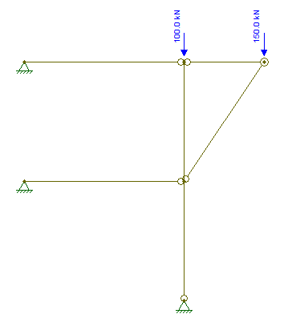
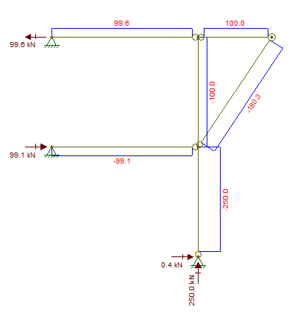
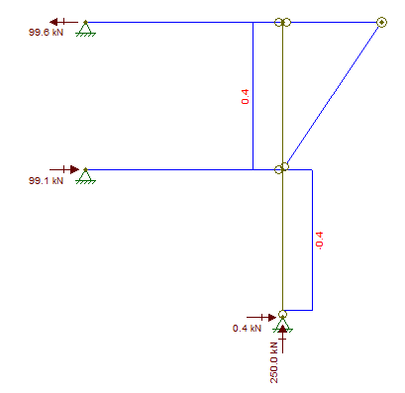
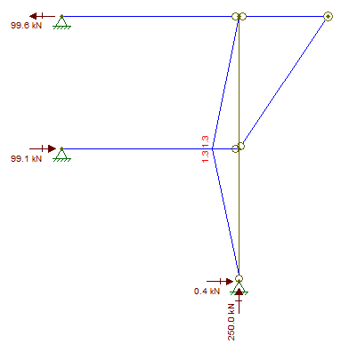

Dimensionamento da barra comprimida
Para dimensionar a barra vamos partir da hipótese de que não teremos problemas com flambagem local de alma ou mesa e portanto Q =1. Vamos também partir de um valor inicial hipotético de χ = 0,5.
Chegamos a uma área necessária de 8,8 cm².
Escolhi o perfil I (arbitrário) de menor massa linear para começar o processo: W 150x13
Não atendendo, passei para o próximo e verifiquei que o fator que causava o maior impacto era o aumento de ry. Por fim escolhi o perfil VS200x19, que tem a menor massa linear e atende o critério de dimensionamento.

Novo Carregamento
Nsk [kN] | 100
Dimensionamento à compressão
Q | 1
χ | 0.50
A [cm²] | 8.8

Perfil | W 150x13 | Perfil | VS 150x15 |  | Perfil | VS 200x19
Massa [kg/m] | 13 | Massa [kg/m] | 15 |  | Massa [kg/m] | 18.8
Area [cm²] | 16.6 | Area [cm²] | 19.1 |  | Area [cm²] | 24
rx [cm] | 6.18 | rx [cm] | 6.35 |  | rx [cm] | 8.47
ry [cm] | 2.22 | ry [cm] | 2.34 |  | ry [cm] | 2.75
λf | 10.2 | λf | 7.9 |  | λf | 7.18
λw | 27.49 | λw | 35 |  | λw | 20.48
Q | 1 | Q | 1 |  | Q | 1
lx [cm] | 400 | lx [cm] | 400 |  | lx [cm] | 400
ly [cm] | 400 | ly [cm] | 400 |  | ly [cm] | 400
λx | 64.724919094 | λx | 62.992125984 |  | λx | 47.225501771
λy | 180.18018018 | λy | 170.94017094 |  | λy | 145.45454545
λπ | 88.857658763 | λπ | 88.857658763 |  | λπ | 88.857658763
λ0 | 2.0277394508 | λ0 | 1.9237528123 |  | λ0 | 1.6369387566
χ | 0.21329235628 | χ | 0.23697419569 |  | χ | 0.3272915032
Nrd [kN] | 80.46938896 | Nrd [kN] | 102.86834404 |  | Nrd [kN] | 178.52263811
Atende? | FALSE | Atende? | FALSE |  | Atende? | TRUE

